Hárok1
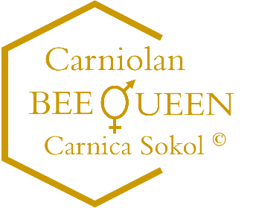
 |  | Včelárstvo BEE QUEEN
 |  | Carnica Sokol ©
 |  | Lúčna 546/4, Raslavice 086 41
 |  | Tel.: +421 949 819 754
 |  | e-mail: carnicasokol@gmail.com
 |  | web: carniolan-bees.sk
Objednávka včelích matiek a včiel na rok 2026 platná od 01.07.2025
Organizácia: | názov
 | IČO
Fakturačná adresa: | meno, priezvisko
zodpovednej osoby: | ulica, č.d.
 | PSČ
 | mesto
 | tel. č.
 | e-mail
Doručovacia adresa | meno, priezvisko
v prípade, ak nie je | ulica, č.d.
totožná s fakturačnou | PSČ
adresou: | mesto
 | tel. č.
 | e-mail
Sortiment matiek a zmetencov |  |  | Cena v € | Množstvo | Spolu v € | Požadovaný termín dodania v týždni
 |  |  |  |  |  | dátum | týždeň
inseminovaná včelia matka |  |  | 90.00 € |  | 0.00 €
voľne párena včelia matka |  |  | 30.00 € |  | 0.00 €
neoplodnená včelia matka |  |  | 12.00 € |  | 0.00 €
zmetenec 1,5kg včiel + inseminovaná včelia matka |  |  | 190.00 € |  | 0.00 €
zmetenec 1,5kg včiel + voľne párena včelia matka |  |  | 130.00 € |  | 0.00 €

 |  | Celková suma objednávky : |  |  |  |  | 0.00 €
 |  | (vypočíta sa automaticky)
 |  | dátum vyplnenia objednávky:

